Matrix #1
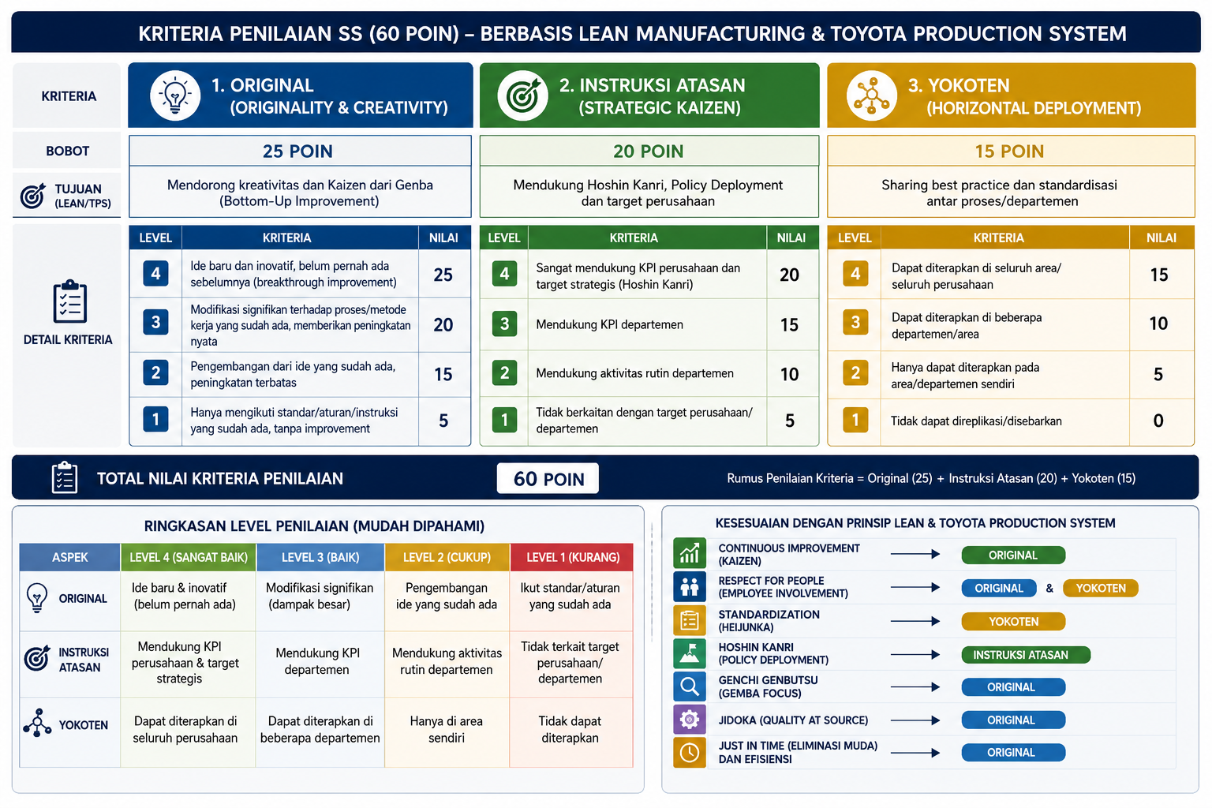
A. Kriteria Penilaian = 60 poin
No | Kriteria | Definisi | Bobot | #1. Original |  | #2. Hoshin Kanri |  | #3. Yokoten
1 | Original | Keaslian ide dan kreativitas improvement | 25 | Kriteria | Nilai | Kriteria | Nilai | Kriteria | Nilai
2 | Hoshin Kanri | Tingkat keselarasan dengan target perusahaan | 20 | Ide baru dan inovatif | 25 | Selaras dengan OYP/SI/AP Departemen | 20 | dapat digunakan oleh departemen/subco lain | 15
3 | Yokoten | Hasil pengembangan atau penyebaran horizontal dari kaizen yang sudah ada | 15 | Modifikasi improvement yang sudah ada | 20 | Selaras KPI departemen | 15 | dapat digunakan di proses lain | 10
Total |  |  | 60 | Arahan dari pimpinan | 10 | Tidak Selaras dengan target perusahaan | 5 | hanya digunakan di proses sendiri | 5

